Chi tiết địa chất
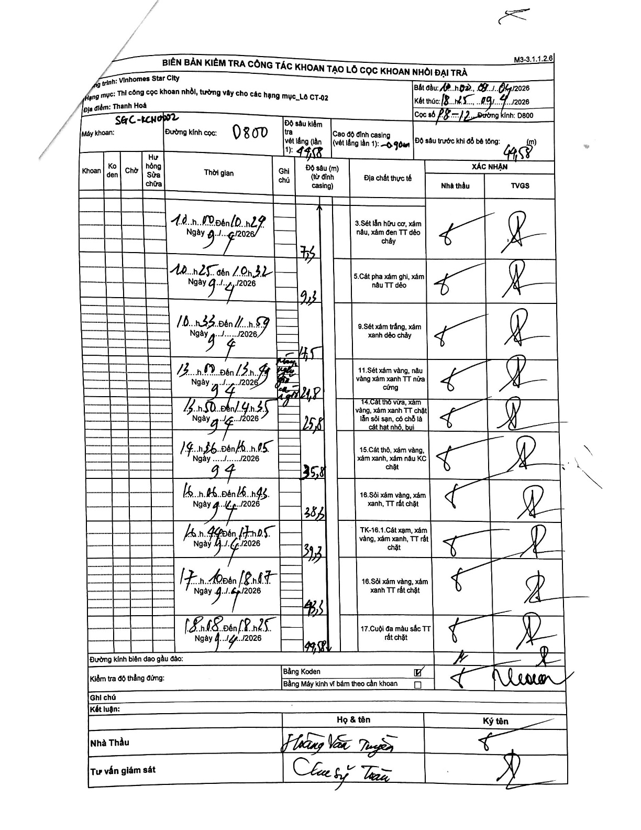
Dự án | Star City Thanh Hóa
Hạng mục | Thi công cọc khoan nhồi, tường vây cho các hạng mục_Lô CT-02
Tên bộ phận | Lô CT-02
Số hiệu cọc | P8-12
Tên Máy khoan | SGC-KCN0002
Đường kính | D800
Bắt đầu thi công | 10:00 08/04/2026
Kết thúc thi công | 18:25 09/04/2026

Địa chất TT | Đường kính | Mô tả lớp thiết kế | Từ (h) | Đến (h) | Cao độ từ | Cao độ đến | T.Gian (h) | Dài (m) | V (m/h) | Ghi chú
1 | D800 | Sét lẫn hữu cơ, xám nâu, xám đen TT dẻo chảy | 10:00 08/04/2026 | 10:29 08/04/2026 | -0.9 | -7.5 | 0.48 | 6.6 | 13.66
2 | D800 | Cát pha xám ghi, xám nâu TT dẻo | 10:25 08/04/2026 | 10:32 08/04/2026 | -7.5 | -9.3 | 0.12 | 1.8 | 15.43
3 | D800 | Sét xám trắng, xám xanh dẻo chảy | 10:35 08/04/2026 | 11:59 08/04/2026 | -9.3 | -17.5 | 1.4 | 8.2 | 5.86
4 | D800 | Sét xám vàng, nâu vàng xám xanh TT nửa cứng | 13:00 08/04/2026 | 13:49 08/04/2026 | -17.5 | -21.8 | 0.82 | 4.3 | 5.27
5 | D800 | Cát thô vừa, xám vàng, xám xanh TT chặt lẫn sỏi sạn, có chỗ là cát hạt nhỏ, bụi | 13:50 08/04/2026 | 14:35 08/04/2026 | -21.8 | -25.8 | 0.75 | 4 | 5.33
6 | D800 | Cát thô, xám vàng, xám xanh, xám nâu KC chặt | 14:36 08/04/2026 | 16:05 08/04/2026 | -25.8 | -35.8 | 1.48 | 10 | 6.74
7 | D800 | Sỏi xám vàng, xám xanh, TT rất chặt | 16:06 08/04/2026 | 16:45 08/04/2026 | -35.8 | -38.3 | 0.65 | 2.5 | 3.85
8 | D800 | TK-16.1.Cát xạm, xám vàng, xám xanh, TT rất chặt | 16:46 08/04/2026 | 17:05 08/04/2026 | -38.3 | -39.3 | 0.32 | 1 | 3.16
9 | D800 | Sỏi xám vàng, xám xanh TT rất chặt | 17:10 08/04/2026 | 18:07 08/04/2026 | -39.3 | -43.3 | 0.95 | 4 | 4.21
10 | D800 | Cuội đa màu sắc TT rất chặt | 18:08 08/04/2026 | 18:25 08/04/2026 | -43.3 | -44.58 | 0.28 | 1.28 | 4.52

ẢNH BIÊN BẢN GỐC

